Лист1
Семинар 9. Детальная подготовка инициатив по оптимизации

Предложите проект и просчитайте экономический эффект;
Оцените 3 гипотезы по фреймворку RICE и выберите приоритетную.

Возьмем проект внедрение электронного документооборота, посчитаем экономический эффект:
Инвестиции в проект | Цена
Квалифицированная электронная подпись (КЭП) | 0.00 ₽
Криптопровайдер КриптоПро CSP (бессрочная лицензия) | 2,700.00 ₽
Система электронного документооборота (ЭДО) от сбербанк в тарифе легкий старт | 0.00 ₽
Токен (место хранения КЭП) | 1,000.00 ₽
Итого: | 3,700.00 ₽
При использовании ЭДО сокращаются расходы на бумагу, принтеры, почтовые расходы (бумажные документы нужно пересылать по почте, для их подписания),
место для хранения не требуется (все документы хранятся в сервисе ЭДО). Из операционных расходов остается счет за электричество.

Электронными подписями можно также подписывать электронные документы без использования сервиса ЭДО или других программ.
Сама электронная подпись уже внедрена в электронные документы, но для этого потребуется приобретать дополнительное ПО,
при просмотре документов с такими подписями также нужно устанавливать дополнительное ПО
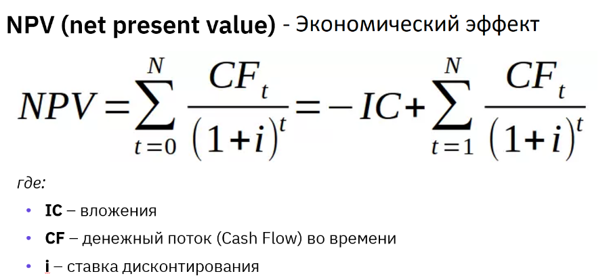

Статья | 1 год | 2 год | 3 год | 4 год | 5 год
Инвестиции в проект | 3,700.00 ₽ | - ₽ | - ₽ | - ₽ | - ₽
Операционные доходы | - ₽ | 55,000.00 ₽ | 60,000.00 ₽ | 65,000.00 ₽ | 70,000.00 ₽
Операционные расходы | - ₽ | 5,000.00 ₽ | 6,000.00 ₽ | 7,000.00 ₽ | 8,000.00 ₽
Чистый денежный поток | -3,700.00 ₽ | 50,000.00 ₽ | 54,000.00 ₽ | 58,000.00 ₽ | 62,000.00 ₽

Примем ставку дисконтирования равную 10% | NPV = | 156,642 ₽

Вывод: NPV получился положительный, стоит рассматривать этот проект для инвестирования.

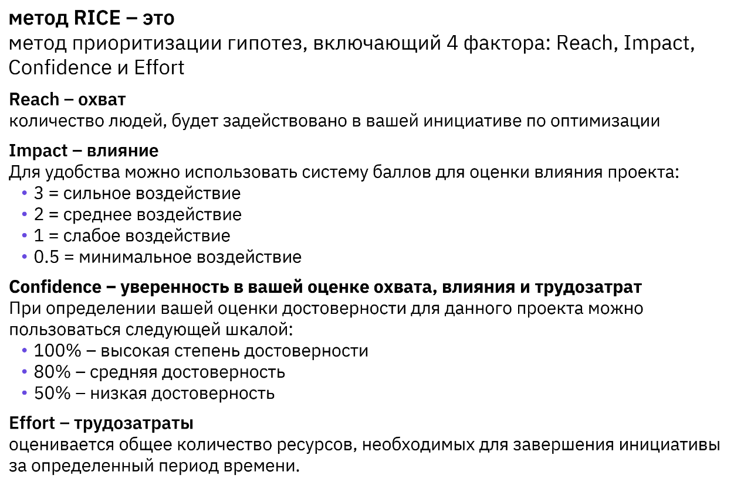

Будем рассматривать применение ЭДО от сбера и электронные документы с внедрёнными цифровыми подписями для файлов PDF, Word, Excel
 | ЭДО от сбера | PDF | Word | Excel
Reach | 1000 | 400 | 200 | 100
Impact | 3 | 1 | 0.5 | 0.5
Confidence | 0.8 | 0.8 | 0.8 | 0.8
Efford | 0.5 | 0.5 | 0.5 | 0.5
RICE SCORE | 4800 | 640 | 160 | 80

Вывод: RICE SCORE у гипотезы "ЭДО от сбера" выше, будем считать эту гипотезу приорететной

